Sheet1
2026 第26回かながわ少年野球フェスティバル |  | 市学童部各区整列 |  | ﾁｰﾑ数
入場行進整列方法 |  | A | ①鶴見区 ➁神奈川区 ③西区 ④中区 ⑤南区 | 55 | 801
 |  | B | ⑥港南区 ⑦保土ヶ谷区 ⑧旭区 ⑨磯子区 ⑩金沢区 | 72 | 891
関内駅
 | 横浜スタジアム：両翼94ｍ センター114ｍ | C | ⑪港北区 ⑫緑区 ⑬青葉区 ⑭都筑区 | 67 | 910
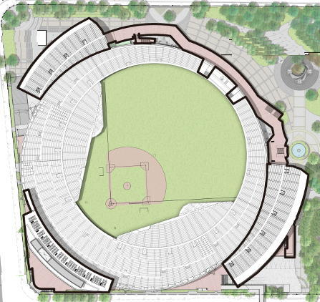
アンツーカーの所には入らないように
 |  | D | ⑮戸塚区 ⑯栄区 ⑰泉区 ⑱瀬谷区 | 53 | 737
駐停車及び乗降禁止
 |  | ※ | 各区、区プラカードを目印として行進順に整列する。
ボーイズ・シニア待機場所
 |  | ※ | 場内待機は、上記４グループに分け各チーム４列で整列待機する。
X
X
⑤ボーイズ
④シニア
③県中体連
➁市中体連
①中学クラブ
退場口
 |  | ※ | 各グループ先頭区の役員が責任者として整列を確認する。
 |  | ※ | 入場行進は、A⇒B⇒C⇒Dの順とする
 |  | ※ | 学童の後方に、中学クラブ、市・県中体連・シニア・ボーイズが整列する。入場行進は、瀬谷区の次に、 ①中学クラブ②市中体連③県中体連の順とする
⑦ 中学クラブ

⑥ シニア
市学童部
６
 |  | ※ | 市学童入場行進は、A ⇒ B ⇒ C ⇒ Dの順とする
 |  | 役員配置
 |  | ABCD各グループは、先頭の①⑥⑩⑯と後方の⑥⑨⑭⑱の各区役員が担当し、グループの整列を確認し入場行進に備える。
⑤ ボーイズ
５
A
B
D
C
X
●●●●
●●●●
●●●●
● ←プラカード
↓
④ 市中体連
S
 |  | 各区参加チームの入場行進
 |  | 各チームはプラカードを先頭に ４列縦隊で行進を行う。 前のチームとの間隔に注意して行進を行うようにして下さい。
４
リトル
① 市学童部
(市小学生含む）
県学童
X
⑧ リトル
③ 県中体連
⑨ ティ
➁ 県学童部
 |  | ■ ■ ■ | 全ての整列を確認、入場行進が開始されたらA①から順にS地点から前のチームに遅れないよう行進を行う。善意のチームとの間隔に注意。 入場行進後、BCDグループは、前位のグループの行進が半以下になったらスタート地点まで進み行進開始の指示を待つようにして下さい。（間があかないように) 行進が解されたら、各役員は、、行進の遅れが生じないようチームを誘導してください。行進の遅れが生じて選手が走らないよう気を配ってください。 (場内で走ると傍から見て非常にみっともなく見えます)

３
2

